Matrix
D. Bewertungsmatrix
V-26/0071 T-Shirts lang- und kurzarm

 |  | Bieter 1 - FIRMA |  |  |  |  | Bieter 2 - FIRMA |  |  |  |  | Bieter 3 - FIRMA |  |  |  |  | Bieter 4 - FIRMA |  |  |  |  | Bieter 5 - FIRMA |  |  |  |  | Bieter 6 - FIRMA
Q - Qualität | Anteil in % | kurzarm | langarm | Mittelwert |  | Wichtung | kurzarm | langarm | Mittelwert |  | Wichtung | kurzarm | langarm | Mittelwert |  | Wichtung | kurzarm | langarm | Mittelwert |  | Wichtung | kurzarm | langarm | Mittelwert |  | Wichtung | kurzarm | langarm | Mittelwert |  | Wichtung
Q1 - Einhaltung der Maße | 20 | 0 | 0 | 0 |  | 0 | 0 | 0 | 0 |  | 0 | 0 | 0 | 0 |  | 0 | 0 | 0 | 0 |  | 0 | 0 | 0 | 0 |  | 0 | 0 | 0 | 0 |  | 0
Q2 - Materialeinsatz | 30 | 0 | 0 | 0 |  | 0 | 0 | 0 | 0 |  | 0 | 0 | 0 | 0 |  | 0 | 0 | 0 | 0 |  | 0 | 0 | 0 | 0 |  | 0 | 0 | 0 | 0 |  | 0
Q3 - Verarbeitung | 30 | 0 | 0 | 0 |  | 0 | 0 | 0 | 0 |  | 0 | 0 | 0 | 0 |  | 0 | 0 | 0 | 0 |  | 0 | 0 | 0 | 0 |  | 0 | 0 | 0 | 0 |  | 0
Q6 - Funktionalität / Passform | 20 | 0 | 0 | 0 |  | 0 | 0 | 0 | 0 |  | 0 | 0 | 0 | 0 |  | 0 | 0 | 0 | 0 |  | 0 | 0 | 0 | 0 |  | 0 | 0 | 0 | 0 |  | 0
Summe | 100 | 0 | 0 | 0 |  | 0 | 0 | 0 | 0 |  | 0 | 0 | 0 | 0 |  | 0 | 0 | 0 | 0 |  | 0 | 0 | 0 | 0 |  | 0 | 0 | 0 | 0 |  | 0
nach Gewichtung % | 70 |  |  |  |  | 0 |  |  |  |  | 0 |  |  |  |  | 0 |  |  |  |  | 0 |  |  |  |  | 0 |  |  |  |  | 0

N - Nachhaltigkeit | Anteil in % | Punkte |  |  | ZWS | Wichtung | Punkte |  |  | ZWS | Wichtung | Punkte |  |  | ZWS | Wichtung | Punkte |  |  | ZWS | Wichtung | Punkte |  |  | ZWS | Wichtung | Punkte |  |  | ZWS | Wichtung
Gewichtung der Kategorien: |  | A | B1 | B2 |  |  | A | B1 | B2 |  |  | A | B1 | B2 |  |  | A | B1 | B2 |  |  | A | B1 | B2 |  |  | A | B1 | B2
Oberstoff | 80 |  |  |  | 0 | 0 |  |  |  | 0 | 0 |  |  |  | 0 | 0 |  |  |  | 0 | 0 |  |  |  | 0 | 0 |  |  |  | 0 | 0
Einzelverpackung | 20 |  |  |  | 0 | 0 |  |  |  | 0 | 0 |  |  |  | 0 | 0 |  |  |  | 0 | 0 |  |  |  | 0 | 0 |  |  |  | 0 | 0
Summe | 100 |  |  |  |  | 0 |  |  |  |  | 0 |  |  |  |  | 0 |  |  |  |  | 0 |  |  |  |  | 0 |  |  |  |  | 0
nach Gewichtung % | 15 |  |  |  |  | 0 |  |  |  |  | 0 |  |  |  |  | 0 |  |  |  |  | 0 |  |  |  |  | 0 |  |  |  |  | 0

Li - Lieferkonditionen | Anteil in % | Punkte |  |  |  | Wichtung | Punkte |  |  |  | Wichtung | Punkte |  |  |  | Wichtung | Punkte |  |  |  | Wichtung | Punkte |  |  |  | Wichtung | Punkte |  |  |  | Wichtung
Li1a - Mindestabrufmenge TShirt kurzarm | 15 | 0 |  |  |  | 0 | 0 |  |  |  | 0 | 0 |  |  |  | 0 | 0 |  |  |  | 0 | 0 |  |  |  | 0 | 0 |  |  |  | 0
Li1b - Mindestabrufmenge TShirt langarm | 15 | 0 |  |  |  | 0 | 0 |  |  |  | 0 | 0 |  |  |  | 0 | 0 |  |  |  | 0 | 0 |  |  |  | 0 | 0 |  |  |  | 0
Li2 - Lieferzeit für den 1.Abruf | 30 | 0 |  |  |  | 0 | 0 |  |  |  | 0 | 0 |  |  |  | 0 | 0 |  |  |  | 0 | 0 |  |  |  | 0 | 0 |  |  |  | 0
Li3 - Lieferzeit ab dem 2. Abruf | 40 | 0 |  |  |  | 0 | 0 |  |  |  | 0 | 0 |  |  |  | 0 | 0 |  |  |  | 0 | 0 |  |  |  | 0 | 0 |  |  |  | 0
Summe | 100 | 0 |  |  |  | 0 | 0 |  |  |  | 0 | 0 |  |  |  | 0 | 0 |  |  |  | 0 | 0 |  |  |  | 0 | 0 |  |  |  | 0
nach Gewichtung % | 15 |  |  |  |  | 0 |  |  |  |  | 0 |  |  |  |  | 0 |  |  |  |  | 0 |  |  |  |  | 0 |  |  |  |  | 0

Summe Leistungspunkte (L)
 |  |  |  |  |  | #VALUE! |  |  |  |  | #VALUE! |  |  |  |  | #VALUE! |  |  |  |  | #VALUE! |  |  |  |  | #VALUE! |  |  |  |  | #VALUE!

Gesamtangebotspreis (P) in €
 |  |  |  |  |  | #N/A |  |  |  |  | #N/A |  |  |  |  | #N/A |  |  |  |  | #N/A |  |  |  |  | #N/A |  |  |  |  | #N/A

Kennzahl (Z)

Rangfolge |  |  |  |  |  | Ausschluss |  |  |  |  | Ausschluss |  |  |  |  | Ausschluss |  |  |  |  | Ausschluss |  |  |  |  | Ausschluss |  |  |  |  | Ausschluss

Qualität (Q)

ausgezeichnet | 100 Punkte
sehr gut | 90
gut | 80
befriedigend | 70
unbefriedigend | < 70 Punkte
Ausschluss bei < 70 Punkten

Nachhaltigkeit (N)
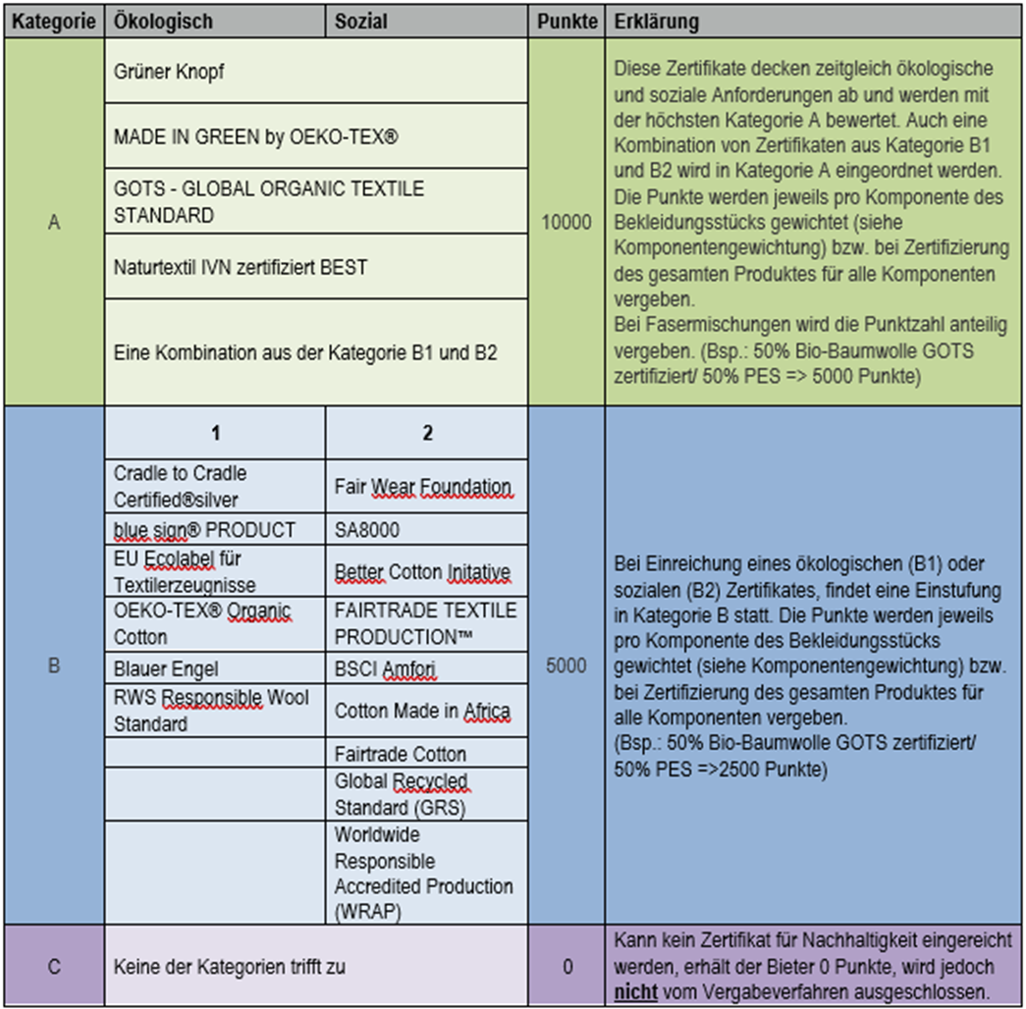

Lieferkonditionen (Li)

Li1a) TShirt kurzarm Mindestabrufmenge: 900 | entspricht 60 Punkten
geringere Menge | zzgl. 10 Punkte je 100 Stück, max. 100 Punkte
höhere Menge | abzügl. 10 Punkte je 100 Stück

Li1b) TShirt langarm Mindestabrufmenge: 500 | entspricht 60 Punkten
geringere Menge | zzgl. 10 Punkte je 100 Stück, max. 100 Punkte
höhere Menge | abzügl. 10 Punkte je 100 Stück

Li2 durchschnittliche Lieferzeit für den 1.Abruf: 12 Wochen | entspricht 60 Punkten
kürzere Lieferzeit | zzgl. 10 Punkte je Kalenderwoche, max. 100 Punkte
längere Lieferzeit | abzügl. 10 Punkte je Kalenderwoche

Li3 durchschnittliche Lieferzeit ab dem 2. Abruf: 8 Wochen | entspricht 60 Punkten
kürzere Lieferzeit | zzgl. 10 Punkte je Kalenderwoche, max. 100 Punkte
längere Lieferzeit | abzügl. 10 Punkte je Kalenderwoche

